상품제안서
레빗 TX03 HOOK 3.0 USB메모리 16GB ~ 256GB | 상품코드: F23734

 |  |  |  |  |  |  | 02-412-0044 | www.easy1.co.kr
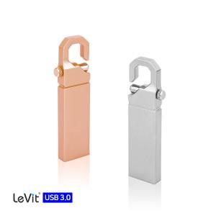

【상세/제작정보】 | 로즈골드, 실버 2가지 색상의 고급스러운 스틱형 3.0 고속 메모리 256G의 경우 문의 요망

【인쇄/포장옵션】 | 레이저 / 포장지포장

【공급단가】 | 수량 | 100~ | 300~ | 500~ | 1,000~ | 3,000~
*VAT별도 | 16G | 5,450원 | 5,360원 | 5,230원 | 5,100원 | 5,010원
 | 32G | 6,810원 | 6,700원 | 6,540원 | 6,380원 | 6,270원
 | 64G | 7,950원 | 7,820원 | 7,630원 | 7,440원 | 7,310원
 | 128G | 15,900원 | 15,650원 | 15,270원 | 14,890원 | 14,630원

【상품 URL】 | https://dev.easy1.co.kr:443/src/goods_detail.php?gdno=23734

